Hoja1
2023-08-25 14:36:51

LA PAZ 28 - HAEDO 4460-2005
BUENOS AIRES luquearti@gmail.com
____________________________________________________________________________________
"MIRADOR OPTICO"
"Hº NIQUELADO O BRONCEADO"
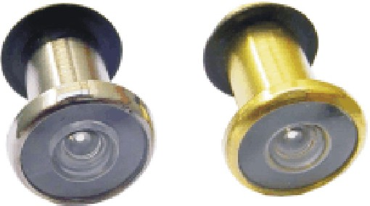

COD. | DESCRIPCION | PRECIO
MO-100 | MIRADOR OPTICO Hº Niquel. | $ 1,302.53
MO-101 | MIRADOR OPTICO Hº Bceado. | $ 1,302.53

N

